关系图
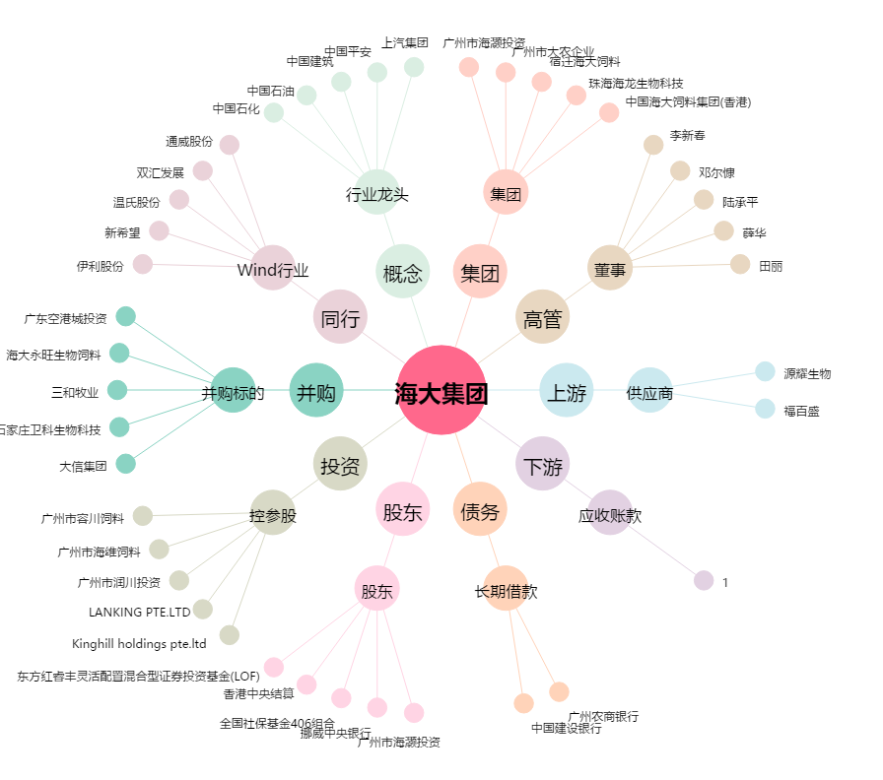
海大集团[002311.SZ] - 关系概览图

